F02.CFG-Paths
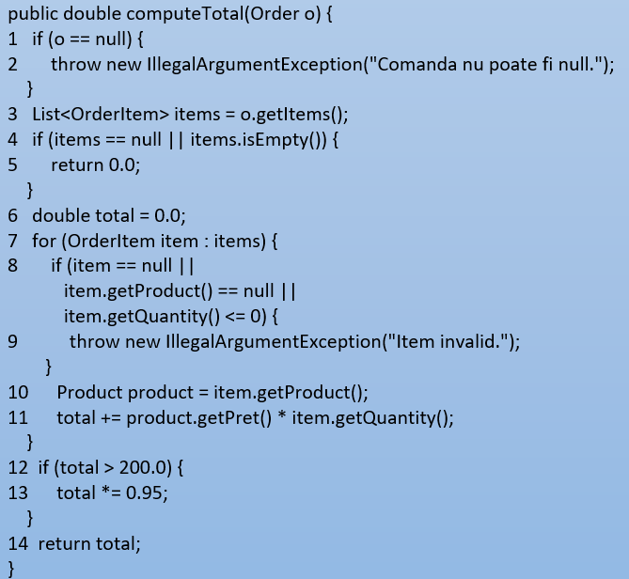
 |  | VVSS, Info Romana, 2025-2026

F02. calcularea valorii totale a unei comenzi pe baza produselor si cantitatilor;

F02. Covered source code |  |  | F02. Control Flow Graph (CFG) | F02. Cyclomatic Complexity (CC)

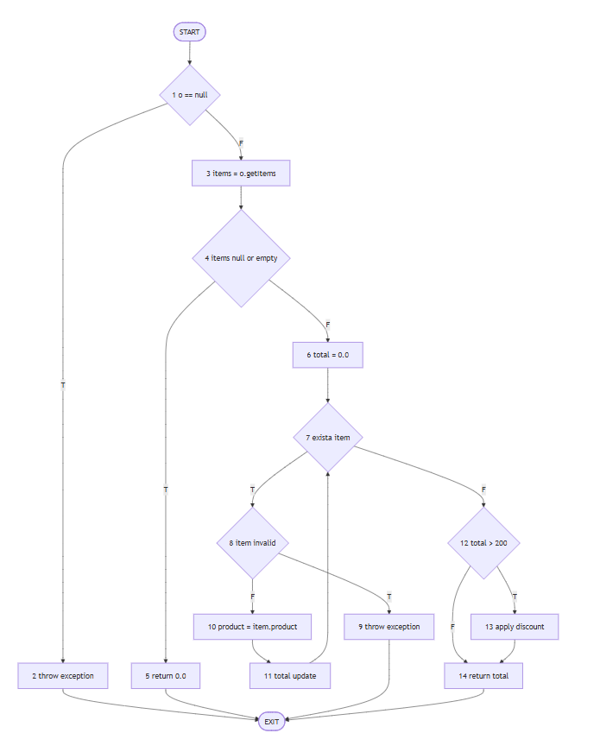
Line No. | Source code |  | Se va insera CFG asociat codului sursa testat (poza, diagrama, etc.). | CC1 = No. of regions = |  | 6
Req02_L01 | if (o == null) |  |  | CC2 = Edges - Nodes + 2 = |  | 18 - 4 + 2 = 6
Req02_L02 | throw IllegalArgumentException |  | <Req02 CFG > | CC3 = No. of Conditions + 1 = |  | 5+1 = 6
Req02_L03 | items = o.getItems()
Req02_L04 | if (items == null OR items.isEmpty())
Req02_L05 | return 0.0 |  |  | F02. Individual Paths
Req02_L06 | total = 0.0
Req02_L07 | for each item |  |  | Path No. | Path
Req02_L08 | if (item == null OR item.getProduct() == null OR item.getQuantity() <= 0) |  |  | F02_P01 | 1 - 2(T) - 3 - EXIT
Req02_L09 | throw IllegalArgumentException |  |  | F02_P02 | 1 - 2(F) - 3 - 4(T) - 5 - EXIT
Req02_L10 | product = item.getProduct() |  |  | F02_P03 | 1 - 2(F) - 3 - 4(F) - 6 - 7(T) - 8(T) - 9 - EXIT
Req02_L11 | total += product.getPret() * item.getQuantity() |  |  | F02_P04 | 1 - 2(F) - 3 - 4(F) - 6 - 7(T) - 8(F) - 10 - 11 - 7(F) - 12(F) - 14 - EXIT
Req02_L12 | if (total > 200.0) |  |  | F02_P05 | 1 - 2(F) - 3 - 4(F) - 6 - 7(T) - 8(F) - 10 - 11 - 7(F) - 12(T) - 13 - 14 - EXIT
Req02_L13 | total *= 0.95 |  |  | F02_P06 | 1 - 2(F) - 3 - 4(F) - 6 - 7(T) - 8(F) - 10 - 11 - 7(T) - 8(F) - 10 - 11 - 7(F) - 12(F) - 14 - EXIT
Req02_L14 | return total

